evidencia
Evidencia príjmu a výdaja dodávok v Školskom programe v školskom roku 2024/2025
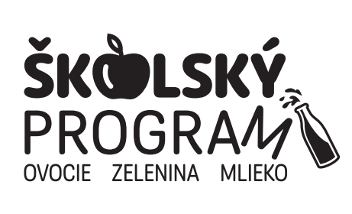 |  | Škola:
 |  | Druh / názov výrobku:
 |  | Eviduje:
 |  | Podpis zodpovednej osoby
● podľa § 6 ods.20 NV č. 200/2019 Z .z. v znení platnom od 1.9.2024 je škola povinná viesť evidenciu o prijatých a vydaných školských výrobkoch min. v rozsahu dátum, množstvo a počet detí ● evidenciu dodaných školských výrobkov na sprievodné vzdelávacie opatrenia (ochutnávku) evidujete zvlášť + príloha č. 7C - Hlásenie školy o realizácii SVO (príloha k príručke pre žiadateľov) ● za každý druh mliečneho výrobku je potrebné viesť evidenciu na samostanom hárku ● ak realizujete Školský program cez ŠJ je potrebné viesť oddelenú evidenciu aj na skladových kartách (zvlášť na druhy a typy balení výrobkov Školského programu)

DODANÉ školské mlieko |  |  | VYDANÉ školské mlieko
Číslo faktúry / dodacieho listu | Dátum dodania | Množstvo v MJ (ks, l, kg) | Dochádzka detí v deň výdaja | Dátum výdaja * | Množstvo v MJ (ks, l, kg) | Zostatok množstva | Počet porcií

* školské mlieko - Školský program EÚ s finančnou pomocou Európskej únie a národných zdrojov (označené v jedálnom lístku)

